Hoja1
Tabla de Pruebas Unitarias

ID Prueba | Funcionalidad | Escenario | Entrada | Acción | Resultado Esperado | Resultado Real | Estado
1 | Registro de Usuario | Registro de un nuevo usuario con datos válidos | Email, Nombre, Apellido, Contraseña | Enviar formulario de registro | Usuario registrado correctamente | Usuario registrado correctamente | Pasa
2 | Registro de Usuario | Registro de un usuario con email duplicado | Email existente, Nombre, Apellido | Enviar formulario de registro | Error: Email ya registrado | 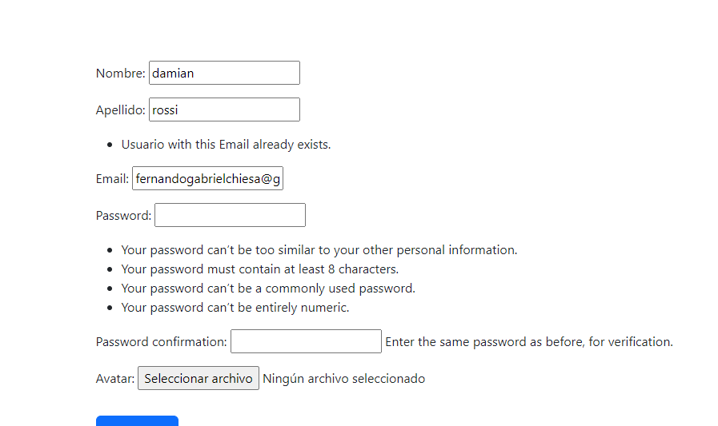 | Pasa
3 | Autenticación | Inicio de sesión con datos válidos | Email, Contraseña | Enviar formulario de login | Usuario autenticado y redirigido al menú principal | redireccion a pagina de login | Pasa
4 | Autenticación | Inicio de sesión con datos inválidos | Email incorrecto, Contraseña | Enviar formulario de login | Error: Email o contraseña incorrectos | 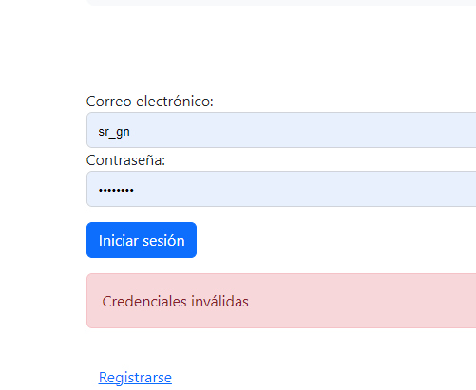 | Pasa
5 | Menú Admin | Acceso al menú admin como administrador | Usuario administrador | Iniciar sesión y acceder a /menu_admin/ | Acceso permitido, se muestra el menú de administración | 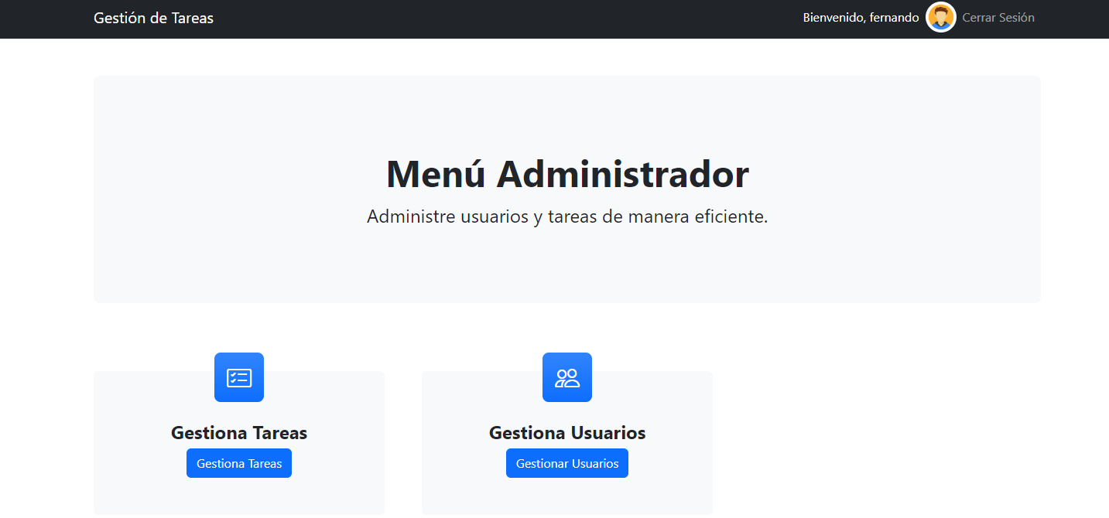 | Pasa
6 | Crear Tarea | Crear una nueva tarea con datos válidos | Nombre, Descripción, Fechas, Estado | Enviar formulario de creación de tarea | Tarea creada y listada en /tareas/ |  | Pasa
7 | Crear Tarea | Crear una nueva tarea con campos obligatorios vacíos | Nombre vacío | Enviar formulario de creación de tarea | Error: Campos obligatorios faltantes | 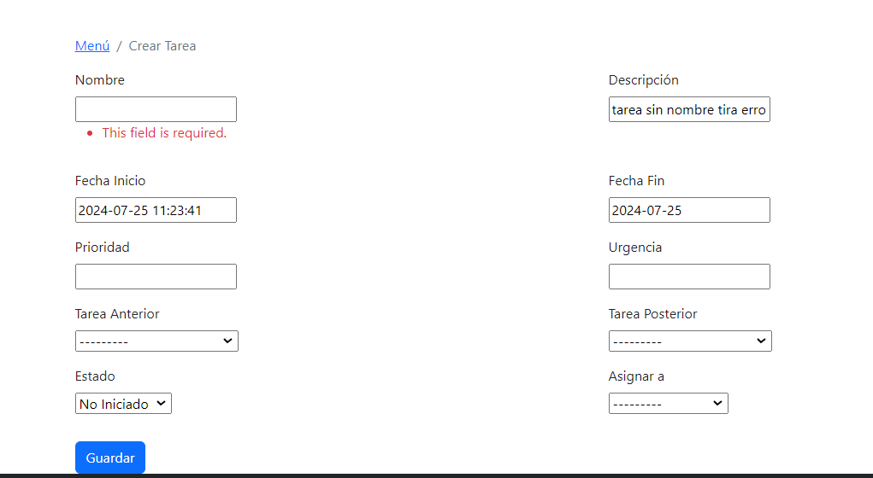 | Pasa
8 | Editar Tarea | Editar una tarea existente | Tarea existente, nuevos datos | Enviar formulario de edición de tarea | Tarea actualizada correctamente |  | Pasa
9 | Ver Tareas | Ver lista de tareas como usuario | Usuario autenticado | Acceder a /tareas/ | Lista de tareas del usuario | 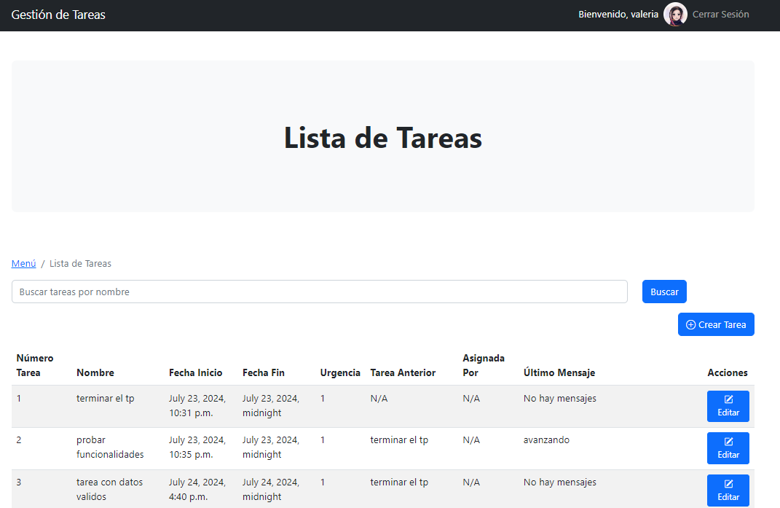 | Pasa
10 | Comentarios | Añadir comentario a una tarea | Comentario | Enviar formulario de comentario | Comentario añadido y mostrado en los detalles de la tarea | 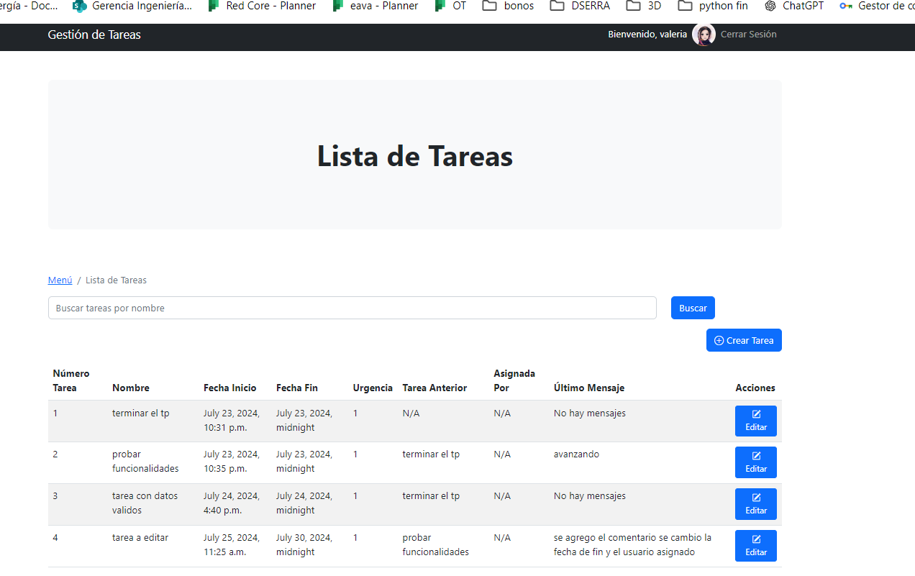 | Pasa

